README
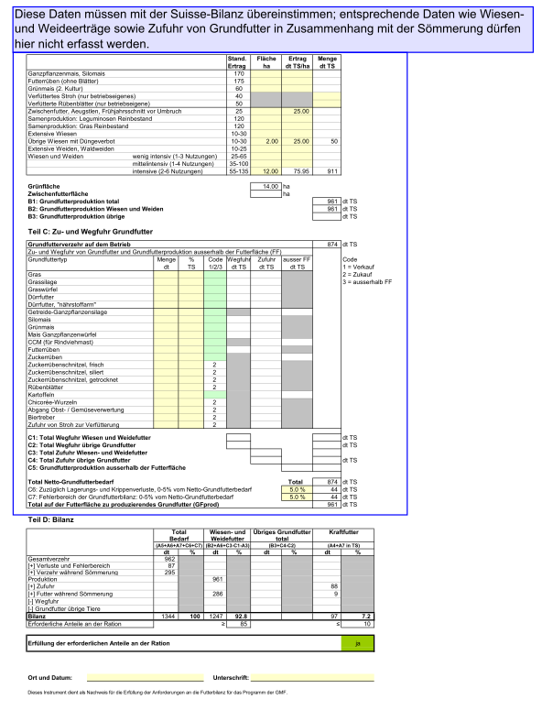
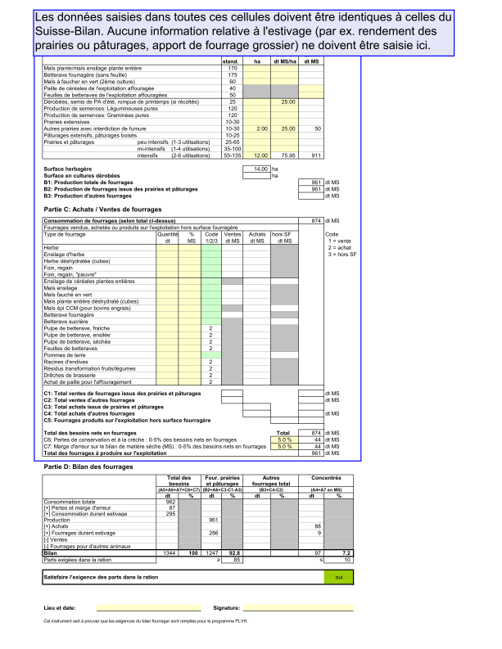
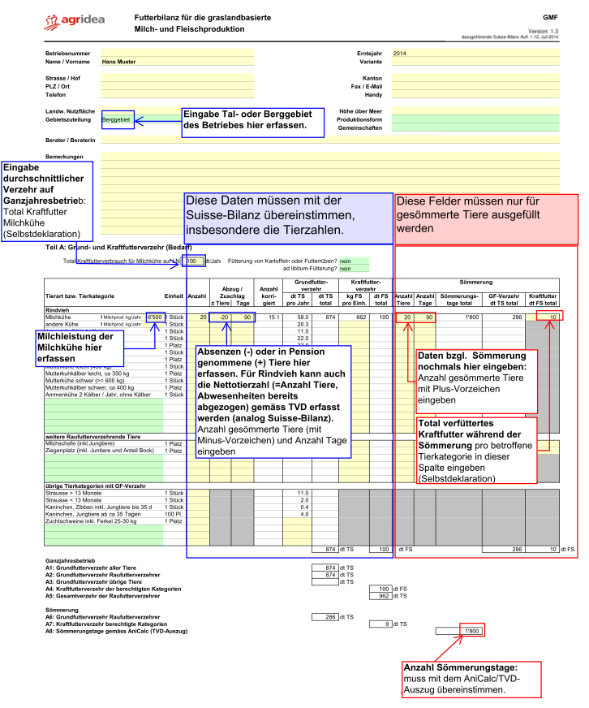
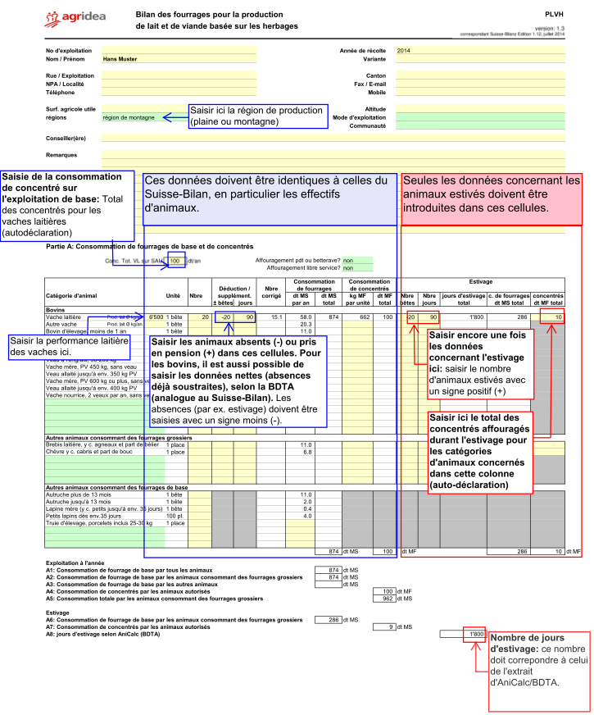
 |  | Versione: 1.5
 | Guida | PLCSI

Achtung, Sprache wählen VOR Dateneingabe!
Attention, choisissez la langue AVANT la saisie!
Attenzione, scelga la lingua PRIMA dell'immissione!

Lingua: | Italiano

Guida
Celle verdi: | Menu di scelta
Celle gialle: | All'inserimento dei dati
Celle bianche: | Celle bloccate

Procedura:
Principio: deve esserci concordanza con Suisse Bilanz

1. Inserire i dati aziendali, in particolare la regione
2. Parte A: consumo di foraggio di base e concentrato (fabbisogno)
- Inserire tutti gli animali che consumano foraggio
- Inserire il consumo totale dei concentrati per categoria di animale
consumati dall'azienda all'anno (senza estivazione).
- Estivazione: riguardo al numero di animali, bisogna inserire i
dati sul numero di animali estivati (in negativo) e sul numero di giorni di estivazione.
- Se i dati dell'estivazione sono registrati, è necessario dichiarare la quantità di
forragio concentrato nel piano di foraggio.
- L'afforaggiamento di alimenti complementari durante l'estivazione è autorizzato solo per gli animali
munti delle seguenti categorie: vacche da latte, capre e pecore. Quantità max 1 kg/vacche/d, 0.25 kg/capre, 0.2/pecore/d
- Le definizioni contenute nell'allegato 5 dell'OPD sono anche valide per
gli alimenti di base e quelli complementari somministrati durante l'estivazione.
3. Parte B: Produzione di foraggio di base
- registrare superfici e rese
- Per prati e pascoli vigono valori massimi
- Elevate rese sono possibili solo con una perizia sulla resa
- Rese di colture intercalari max. 25 q SS
4. Parte C: Registrare ritiri e cessioni di foraggi di base
- Scegliere il codice acquisto o vendita
- Attenzione: Il bilancio del foraggio di base deve essere equilibrato: confronto tra
"B1: produzione totale foraggio di base" e "Totale foraggio di base da produrre sulla superficie
foraggera (FB prod)"
5. Parte D: Il bilancio
- Il bilancio indica, in base alle regioni,
se le razioni minime sono rispettate oppure no.
Verde=rispettato
Rosso=non rispettato

